Литые
 | Адрес: 300024, г. Тула, Ханинский пр-д , д № 12
 | тел. +7 (4872) 79-49-30, +7(910)551-67-78,
 | e-mail: 794930@mail.ru
 | http://тулапластик71.рф

Прайс-лист "Фланцы, задвижки, затворы"

Изображение | Полное наименование продукции | DN, мм | Цена PN10 с НДС, руб. | Цена PN16 с НДС, руб.
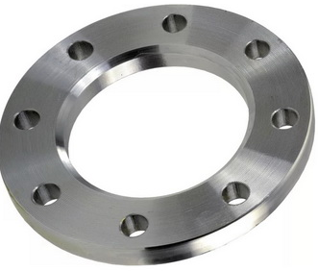 |  | 32 | 153 | 153
 |  | 40 | 225 | 240
 | Фланцы расточенные | 50 | 270 | 315
 | под втулку (бурт) ПНД | 63 | 270 | 360
 |  | 75 | 355 | 420
 |  | 90 | 392 | 504
 |  | 110 | 490 | 645
 |  | 125 | 555 | 645
 |  | 140 | 870 | 975
 |  | 160 | 859 | 1,140
 |  | 180 | 945 | 1,125
 |  | 200 | 1,319 | 1,613
 |  | 225 | 1,141 | 1,500
 |  | 250 | 1,856 | 2,274
 |  | 280 | 1,706 | 2,394
 |  | 315 | 1,982 | 2,570
 |  | 355 | 3,213 | 4,899
 |  | 400 | 4,575 | 6,732
 |  | 450 | 7,314 | 15,147
 |  | 500 | 6,855 | 14,994
 |  | 560 | 10,557 | 21,420
 |  | 630 | 10,575 | 21,420
 |  | 710 | 18,900 | 26,250

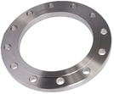 |  | 32 | 392 | 281
 |  | 40 | 263 | 302
 | Фланцы нерасточенные | 50 | 255 | 342
 | (приварные) | 65 | 393 | 462
 |  | 80 | 447 | 513
 |  | 100 | 524 | 650
 |  | 125 | 840 | 890
 |  | 150 | 1076 | 1412
 |  | 200 | 1412 | 1823
 |  | 250 | 2025 | 3258
 |  | 300 | 2565 | 3504
 |  | 350 | 3792 | 5400
 |  | 400 | 6000 | 8144
 |  | 450 | 9780 | 20001
 |  | 500 | 8250 | 20001
 |  | 600 | 14741 | 25326
 |  | 700 | 25715 | 33377

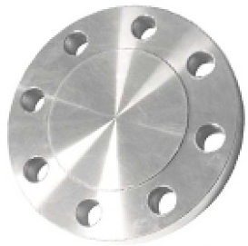 |  | 32 | 285 | 300
 |  | 40 | 300 | 323
 | Заглушка фланцевая | 50 | 277 | 326
 |  | 65 | 387 | 413
 |  | 80 | 402 | 522
 |  | 100 | 446 | 540
 |  | 125 | 758 | 873
 |  | 150 | 910 | 1170
 |  | 200 | 1515 | 2000
 |  | 250 | 2525 | 2909
 |  | 300 | 3029 | 4908
 |  | 350 | 4500 | 5550
 |  | 400 | 9000 | 9762
 |  | 450 | 10575 | 19200
 |  | 500 | 10575 | 19200
 |  | 600 | 18450 | 28500
 |  | 700 | 28611 | 39551

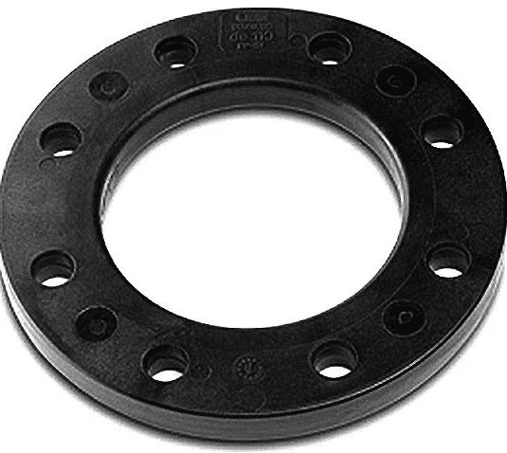 |  | 32 | 568 | 568
 |  | 40 | 484 | 484
 | Фланец с PP покрытием | 50 | 846 | 846
 |  | 63 | 486 | 1002
 |  | 75 | 1187 | 1187
 |  | 90 | 1065 | 1065
 |  | 110 | 1342 | 1342
 |  | 125 | 1944 | 1944
 |  | 140 | 2477 | 2477
 |  | 160 | 1580 | 2292
 |  | 180 | 3339 | 3339
 |  | 200 | 4258 | 4425
 |  | 225 | 2907 | 4988
 |  | 250 | 5918 | 7240
 |  | 280 | 5918 | 10467
 |  | 315 | 5569 | 13651

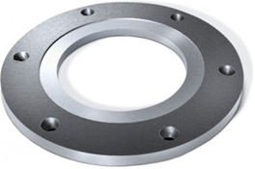 |  | 1390

 | Фланец под пожарный гидрант

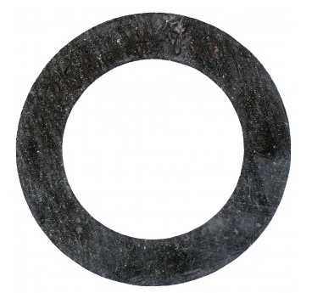 |  | 32 | 15
 |  | 40 | 20
 | Прокладка паронитовая | 50 | 20
 |  | 65 | 30
 |  | 80 | 40
 |  | 100 | 45
 |  | 125 | 70
 |  | 150 | 85
 |  | 200 | 120
 |  | 250 | 175
 |  | 300 | 225
 |  | 350 | 380
 |  | 400 | 390
 |  | 500 | 435
 |  | 600 | 800

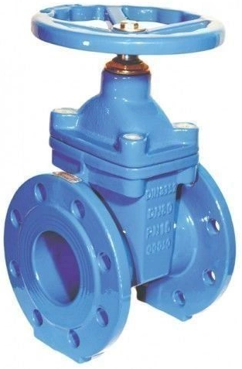 |  | 50 | 1537 | 1537
 |  | 80 | 2485 | 2485
 | Задвижка 30ч39р | 100 | 2912 | 2912
 |  | 125 | по запросу | 8700
 |  | 150 | 5555 | 5555
 |  | 200 | 11500 | 9228
 |  | 250 | 15062 | по запросу
 |  | 300 | 22984 | 19380
 |  | 400 | 41188 | по запросу
 |  | 500 | 91350 | по запросу

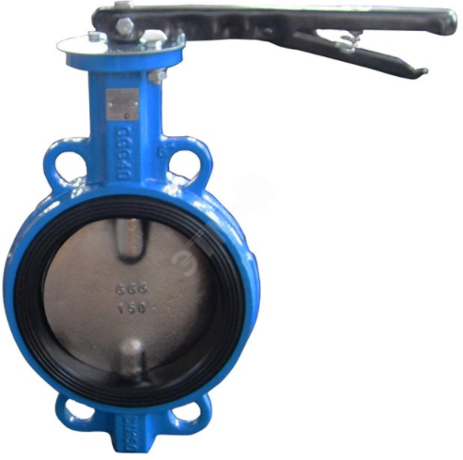 |  | 40 | - | 752
 |  | 50 | - | 718
 | Затвор дисковый | 65 | - | 981
 |  | 80 | - | 999
 |  | 100 | - | 1246
 |  | 125 | - | 1683
 |  | 150 | - | 2059
 |  | 200 | - | 4198
 |  | 250 | - | 5900
 |  | 300 | - | 13068
 |  | 350 | - | 34529
 |  | 400 | - | 38999

Не нашли позицию в прайсе? Просьба запрашивать по тел. +7(4872)52-60-37, email: agroplastcom@mail.ru

